Накладная-№3
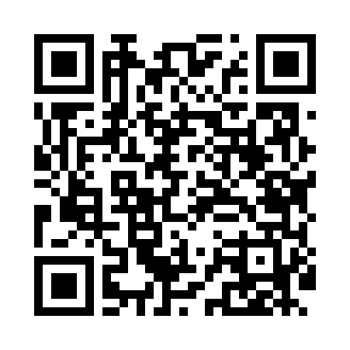
Номер товарно-транспортной накладной: |  |  | Торговый представитель: Karimov Amirjon
Поставщик: Toshkent falcon fly 2 |  |  | Телефон торгового представителя: +
Дата отгрузки: 23.11.2025 |  |  | Контрагент: """" Klient
Дата консигнации: |  |  | Адрес:
Доставщик: |  |  | Телефон:
Телефон доставщика:
Время заказа: 23.11.2025 14:52:59
№ | Штрих-код | Название товаров (работ,услуг) | Количество | Количество в кейсе | Цена | Сумма
 |  |  | 13 |  |  | 220000
1 | 6988011013155 | Деревянная разделочная доска 32*22 в большой каропке 20 шт DB-13-15 | 1 | 1 шт. | 33,000 | 33,000
2 | 6920230013172 | Круглая разделочная доска, из бамбука 28см DB -13-17 | 1 | 1 шт. | 43,000 | 43,000
3 | 6901234190045 | Бамбукли соусница 8x8x4.5 см DB-19-4 | 2 | 2 шт. | 18,000 | 36,000
4 | 6888378130673 | Бамбукли соусница 6.3*3cm 6.3x3 cм DB-130-66 | 4 | 4 шт. | 12,000 | 48,000
5 | 6905385390019 | Пластиковая салатница YST-180019, 9 см, XP-39 -1 | 2 | 2 шт. | 15,000 | 30,000
6 | 6971739630889 | Щётка для мытья окон DB-83-144 | 1 | 1 шт. | 10,000 | 10,000
7 | 2011357901214 | Щетка для уборки дома 1030 DB-83-141 | 1 | 1 шт. | 10,000 | 10,000
8 | 2019552488363 | Щетка для уборки дома XP-300-1 | 1 | 1 шт. | 10,000 | 10,000
Итого: 220000

